Fluxo-Custo-Min
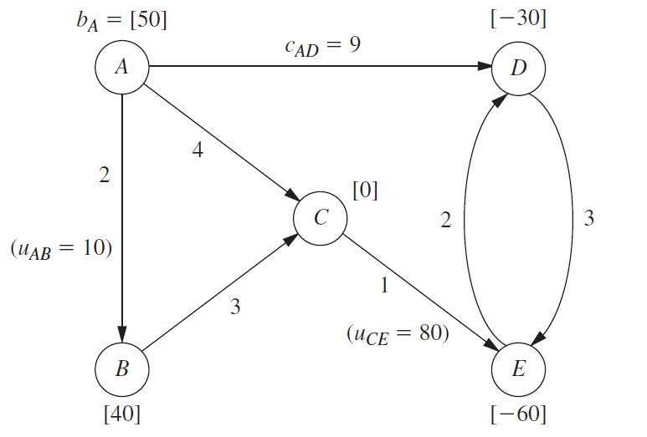
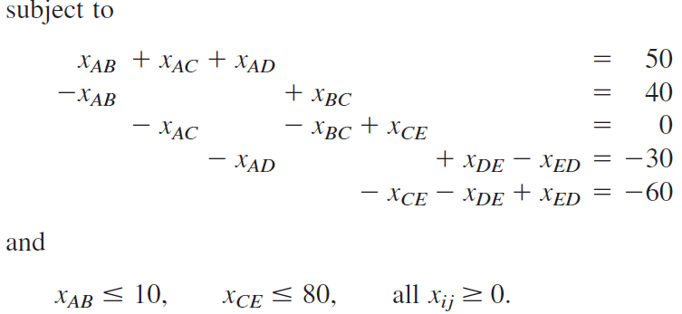

cij | De | Para | xij |  | uij | Vértice | Sai | Entra | Fluxo Líquido
2 | A | B | 0 | <= | 10 | A | 50 | 0 | 50 | = | 50
9 | A | D | 10 |  |  | B | 40 | 0 | 40 | = | 40
4 | A | C | 40 |  |  | C | 80 | 80 | 0 | = | 0
3 | B | C | 40 |  |  | D | 0 | 30 | -30 | = | -30
1 | C | E | 80 | <= | 80 | E | 20 | 80 | -60 | = | -60
3 | D | E | 0
2 | E | D | 20

 | CUSTO TOTAL | 490

